상품제안서
777쓰리세븐 나빌레라 자개손톱깎이 7종세트 | 상품코드: F19279

 |  |  |  |  |  |  | 02-412-0044 | www.easy1.co.kr
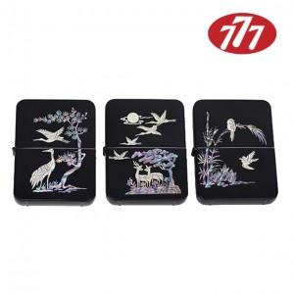

【상세/제작정보】 | 손톱깍기 1위 전통 나전방식

【인쇄/포장옵션】 | 풀칼라 / 포장지포장

【공급단가】 | 수량 | 30~ | 50~ | 100~ | 300~ | 500~
*VAT별도 | 단가 | 26,250원 | 25,830원 | 25,200원 | 24,570원 | 24,140원

【상품 URL】 | https://easy1.co.kr:443/src/goods_detail.php?gdno=19279

